Action Plan
ร่างกำหนดการเตรียมงาน
คณะผู้บริหาร Mitsui กับ SMBC (Sumitomo Mitsui Bank Corp)
จำนวนคณะ 4 ท่าน + 11+จนท.LU2
ลงค่าใช้จ้ายหน่วยงาน | 916-263-101
วัน เวลา | รายละเอียด | จำนวน | สถานที่ | รายการเตรียมต้อนรับ | ผู้รับผิดชอบ | หมายเหตุ
 | เตรียมการก่อนล่วงหน้า
ทำเอกสารต่างๆ
 | - จัดทำเอกสารใบ ศท.บ. 01 |  |  | - ทำเอกสารใบ ศท.บ.01 และขออนุมัติเอกสารจาก ผอ.ศูนย์พัฒนาและเผยแพร่องค์ความรู้ | - แจน
 | - ดำเนินการเอกสารเบิกเงินทดรอง |  |  | - ทำเอกสารเบิกเงินทดรองเพื่อรับรองคณะ และขออนุมัติจากผอ.ศูนย์พัฒนาและเผยแพร่องค์ความรู้ |  | ทำเบิกเรียบร้อยแล้ว
 | - จัดเอกสารใบโอนชุดชิมแมคคาเดเมียชุดเล็ก ขนาด 50g | ชุดชิม 1 ชุด |  | - ทำเอกสารขอโอนชุดชิมแมคคาเดเมียจากรงงานแมคคา
 | - จัดเอกสารใบโอนน้ำดื่มดอยตุง | 2แพ็ค |  | - ทำเอกสารขอโอนน้ำดื่มจากโรงงานน้ำดื่ม
 | - ป้ายชื่อมูลนิแม่ฟ้าหลวงฯ |  |  | -ทำเอกสารเตรียมไว้ให้พร้อมภายในวันที่ 22/10/62
เอกสาร/หนังสือมูลนิธิฯ | - หนังสือฮาเวียเล่มหนา | 4 เล่ม |  | - จัดเป็นชุดกระเป๋า แจกคณะในห้องประชุมก่อนฟังบรรยาย วันที่29/10/62 ณ ห้องประชุมหน้าห้องผู้บริหาร | - แจน
 | - Annaul Report | 4 เล่ม
 | - เล่มแดง | 4 เล่ม
 | -สมุดกระดาษสา+ปากกา | 4 ชุด
 | -หน้งสือดอยตุงเล่มเหลือง ภาษาญี่ปุ่น | 4 ชุด
ห้องพัก | - เตรียมห้องพักที่บ้านรับรองจำนวน 1 คืน คือ วันที่ 29 ตุลาคม 2562 | 4 ห้อง | บ้านรับรอง | - จัดห้องพักแบบนอนเดียวจำนวน 4 ห้อง | - พี่อภิชาติและแม่บ้าน
 |  |  |  | - จัดเตรียมเครื่องดื่มและอาหารว่าง และดอกไม้รับรองคณะ

อาหาร | อาหารหลัก/อาหารว่าง ระหว่างวันที่ 29-30 ต.ค. 2562 |  |  | จัดตามเมนูอาหารแนบ
 | - เตรียมรายการอาหารหลัก 4 มื้อ (เช้า 1 มื้อ กลางวัน 2 มื้อ เย็น 1 มื้อ)
 | - อาหารว่าง 4 มื้อ (เช้า 2 มื้อ และบ่าย 2 มื้อ)
29 ต.ค. 62 | - อาหารกลางวัน | 7 คน | บ้านรับรอง | -จัดแบบเทลงโต๊ะ สำหรับ 7 คน (คณะ 4 ท่าน+11+ จนท.LU 2 ท่าน) | - พี่โย่ /นัน / ห้องอาหาร
 | - อาหารเย็น | 7 คน | บ้านรับรอง | -จัดแบบเทลงโต๊ะ สำหรับ 7 คน (คณะ 4 ท่าน+11+ จนท.LU 2 ท่าน) | - พี่โย่ /นัน / ห้องอาหาร
 | - อาหารว่างเช้า | 7 คน | ในห้องประชุมหน้าห้องผู้บริหาร | - จัดเสริฟ์ในห้องประชุม | - พี่โย่ /นัน / ห้องอาหาร
 | - อาหารกลางวัน | 7 คน | บ้านรับรอง | - จัดอาหารแบบเซ็ทลงโต๊ะ ตามเมนูอาหาร | - พี่โย่ /นัน / ห้องอาหาร
 | - อาหารว่างบ่าย | 10 คน | บ้านรับรอง | - จัดเสริฟ์ในห้องประชุม | - พี่โย่ /นัน / ห้องอาหาร
 | - อาหารเย็น | 7 คน | บ้านรับรอง | - จัดอาหารแบบเซ็ทลงโต๊ะ ตามเมนูอาหาร | - พี่โย่ /นัน / ห้องอาหาร
30 ต.ค. 62 | - อาหารเช้า | 7 คน | บ้านรับรอง | - จัดอาหารแบบเซ็ทลงโต๊ะ ตามเมนูอาหาร | - พี่โย่ /นัน / ห้องอาหาร
 | - อาหารว่างเช้า | 7 คน | จัดใส่กล่อง | - จัดใส่กล่องไปทานที่โรงคั่วกาแฟ | - พี่โย่ /นัน / ห้องอาหาร
 | - อาหารกลางวัน | 7 คน | บ้านรับรอง | - อาจจะแวะทานร้านอาหารระหว่างทางไปสนามบิน | - พี่ฟิลด์/แจน
ยานพาหนะ | จัดเตรียมรถเพื่อรับรองคณะตามโปรแกรม | 4 คัน |  | -เตรียมรถตู้ 1 คันเพื่อรับคณะศึกษาดูงานตามกำหนดการ ตั้งแต่วันที่29-30/10/62 | -พี่พงษ์ศักดิ์
 |  |  |  | -เตรียมรถกระบะ1 คันเพื่อรับ-ส่งกระเป๋าคณะ และใช้เป็นส่วนล่วงหน้าอำนวยความสะดวกให้คณะศึกษาดูงานได้ราบรื่นตามกำหนดการ ตั้งแต่วันที่29-30/10/63 |  | จองรถในระบบแล้ว
 |  |  |  | -เตรียมรถฟอจูนเนอร์สำหรับรับ-ส่ง 11 ตั้งแต่วันที่29-30/10/62 |  | เลขที่จอง 005900
 |  |  |  | -สแตนบายรถกอล์ฟ6ที่นั่ง 1คัน เพื่อใช้ช่วงที่ชมพระตำหนัก หอแห่งฯ
ห้องประชุม | -จัดเตรียมห้องประชุมสำหรับฟังบรรยายสรุป และพูดคุยกับชาวบ้านดอยตุง |  |  | - จองห้องประชุมตามกำหนดการ | - แจน
29 ต.ค.62 | - จัดเตรียมห้องประชุมสำหรับสรุปบทเรียนเวลา 11.15-12.15 น. | 7 คน | บ้านรับรอง | - จัดห้องประชุมตามปกติ/ เตรียมเอกสารศูนย์ข้อมูลไว้ในห้อง | - พี่อุไร / แจน
 | - จัดเตรียมห้องประชุมสำหรับพูดคุยกับชาวบ้านดอยตุง เวลา 14.30-15.30 น. | 7 คน | บ้านรับรอง | - จัดห้องแบบโล่งๆ ไม่ใช่เก้าอี้ | - จนท.หอฝิ่น

IT | - เตรียมระบบเครื่องเสียงในห้องประชุม ตามโปรแกรม |  | บ้านรับรอง | - จองห้องประชุมในระบบ | - แจน
 |  |  |  | - เตรียมโน๊ตบุ๊ค 1 ชุด + ระบบโปรเจคเตอร์ ในห้องประชุมหน้าห้องผู้บริหาร | - พี่ชำนาญ / IT
 |  |  |  | - เปิดไฟ เปิดแอร์ ห้องประชุมกระจก (ไม่ใช้เครื่องเสียง) | - พี่ชำนาญ / IT
ช่างภาพ | -ถ่ายถาพคณะในวันที่ 29/10/63 |  |  | -ช่างภาพมาถ่ายภาพคณะในวันที่29/10/62 (ช่วงที่คณะมาพบปะ พูดคุยกับ 11 ) | -พี่ทิวา /มัลติมีเดีย
สถานที่ดูงาน | - นวุติไซต์1 |  |  | - ประสานงานขอวิทยากรส่วนงานแมคคาเดเมียและ ส่วนงานกาแฟเพื่อช่วยให้ข้อมูลแก่คณะ | พี่วาท/พี่สุรศักดิ์/พี่หลวง
 |  |  |  | - ประสานเตรียมจัดตั้งโต๊ะดิสเพลสแมคคาฯ และจัดชุดชิมแมคคาฯ ชุดเล็ก 1 ชุด/1โต๊ะ | พี่นุช
 | - ศูนย์ผลิตและจำหน่ายงานมือ |  |  | - ประสานขอวิทยากรร่วมให้ข้อมูลแก่คณะในจุดต่างๆ ตามโปรแกรม | -ป้าคำ/พี่เสาร์/พี่คำนวล/เซรามิก รอยืนยัน
อุปกรณ์อื่นๆ | -กระเป๋ายา 1 ชุดใหญ่ |  |  | -ใช้ระหว่างวันที่ 29-30/10/62 | แจน | ไว้บนรถตู้
จัดเตียมของให้เสร็จภายในวันที่ 22/10/62
 | -ลำโพงสะพาย 1 ชุด |  |  | -ใช้ตามโรงงาน เนื่องจากมีเสียงรบกวนจากอุปกรณ์/เครื่องจักรต่างๆ
 | -เครื่องดื่มและอาหารว่างรับรองบนรถตู้คณะ |  |  | -เตรียมน้ำเปล่า น้ำผลไม้ น้ำอัดลม ผ้าเย็น ขนม/อาหารว่าง
 | -ร่ม 8 คัน |  |  | -ใช้ระหว่างวันที่ 6-11/10/62 ประจำไว้บนรถตู้คันที่คณะนั่ง
จัดเตรียมของที่ระลึก | -ของที่ระลึกให้คณะจำนวน……4.ชุด |  |  | -11 มอบให้คณะในช่วงเช้าวันที่30/10/62 ณ บ้านอาคาร1ฝั่งVIP ก่อนเดินทางออกจากบ้านพักอาคาร1 ของขวัญเป็นผ้าพันคอสีย้อมธรรมชาติ 4 ชุด | แจน | รอยืนยันอีกครั้ง
วันจันทร์ ที่ 28 ตุลาคม 2562(เตรียมความพร้อมก่อนคณะมา)
13.30 น. | เช็คความพร้อมและความเรียบร้อย +นำกระเป๋าศึกษาดูงาน LKC ไปไว้ในห้องพักคณะ ณ บ้านรับรอง | 2 | บ้านรับรอง | พี่ฟิลด์ แจน ไปเช็ความเรียบรอยและนำกระเป๋าไปเตรียมไว้ที่บ้านรับรอง (วางการฺด Welcom บน กระเป๋าด้วย) | พี่ฟิลด์ แจน

วันอังคารที่ 29 ตุลาคม 2562
เวลา 07:00 - 07:30 น. | เตรียมของรับคณะขึ้นรถกระบะมีหลังคาของดอยตุง | 1 คัน | หน้าห้องพัสดุ | แจนนำของที่จะไปรับคณะขึ้นรถดังนี้ 1.)วอ 2 ตัว 2.)ป้ายชื่อมูลนิธิแม่ฟ้าหลวงเพื่อรอรับคณะ 1 แผ่น 3.)ยาชุดใหญ่ 1 กระเป๋า 4.)น้ำดื่มดอยตุง1แพ็ค 5.)กระติกใส่น้ำแข็งแช่เครื่องดื่ม+ผ้าเย็น และอาหารว่างรับรองคณะบนรถ 6.)ป้ายชื่อคณะ เพื่อติดรถ 7)แท็กกระเป๋า | แจน
เวลา 07:30 - 08:30 น. | ทีมรับคณะ LU เดินทางออกไปรับคณะที่สนามบินเชียงรายด้วยรถกระบะมีหลังคา | 1 คัน | อาคาร2 | พี่ฟิลด์และแจน ขึ้นรถหน้าอาคาร2 และออกเดินทางไปรับคณะที่สนามบินเชียงราย | พี่ฟิลด์ แจน
 | รถตู้ 1 คันเดินทางไปรอรับคณะที่สนามบินเชียงราย | ตู้1 | สนามบินเชียงราย | พขร.ดอยตุงขับรถตู้ไปรอรับคณะที่สนามบิน | พี่พงษ์ศักดิ์/พขร.
เวลา 08:30 - 10:05 น. | คณะออกเดินทางจากกรุงเทพฯ มุ่งสู่สนามบินแม่ฟ้าหลวง จังหวัดเชียงราย โดยสายการบินนกแอร์ เที่ยวบินที่ Thai Smile WE 130 | 4 คน | สนามบินเชียงราย | -พี่ฟิลด์ แจน พขร.ไปรอรับคณะที่หน้าประตูทางออกผู้โอยสารขาเข้าภายในประเทศ โดยเตรียมรถเข็นกระเป๋า /ป้ายมูลนิธิฯ | พี่ฟิลด์ แจน พขร.
เวลา 10:05 - 10:15 น. | คณะเดินทางถึงสนามบินเชียงราย | 4 คน | สนามบินเชียงราย | -พี่ฟิลด์ช่วยดูและแขกและนำแขกไปขึ้นรถตู้ (พี่ฟิลด์ช่วยแจ้งคณะว่าแจนจะนำกระเป๋าไปเช็คอินให้ล่วงหน้า) - แจน /พขร.ติดแท็กกระเป๋าให้คณะ และนำไปขึ้นรถกระเป๋า | พี่ฟิลด์/แจน/พขร.
เวลา 10:15 - 11:15 น. | ออกเดินทางจากสนามบินแม่ฟ้าหลวงเชียงราย ไปยังบ้านรับรองโครงการพัฒนาดอยตุง (พื้นที่ทรงงาน) อันเนื่องมาจากพระราชดำริ อ.แม่ฟ้าหลวง จ.เชียงราย | 4 คน | โครงการพัฒนาดอยตุงฯ | - พี่ฟิลด์พาคณะออกเดินทางไปยังห้องประชุมหน้าห้องผู้บริหาร โครงการพัฒนาดอยตุงฯ -แจน/พขร.นำกระเป๋าออกเดินทางไปยังบ้านพักอาคาร1 ฝั่งVIP โครงการพัฒนาดอยตุงฯ และนำกระเป๋าแขกเข้าห้องพักตามแท็ก | พี่ฟิลด์/แจน/พขร.
เวลา 10:30 น. | เช็คความเรียบร้อยและเตรียมความพร้อมห้องบรรยาย และอาหารว่างที่บ้านรับรอง |  | บ้านรับรอง | - แจนไปเช็ความเรียบร้อยของห้องประชุม+เบรค ให้พร้อมก่อนคณะมาถึง | แจน
เวลา 11:15 - 12:15 น. | คณะรับ Welcome Drink และรับฟังบรรยายสรุปหลักการพัฒนาตามตำราแม่ฟ้าหลวงโดย 11 | 4 คน | บ้านรับรอง | -11 บรรยายหลักการพัฒนาฯให้กับคณะ ห้องอาหารเสิร์ฟเครื่องดื่ม/อาหารว่างในบ้านรับรอง | -11/พี่ฟิลด์/แจน/ห้องอาหาร/IT
เวลา 11:30 น. | เช็คความพร้อมห้องอาหาร |  | บ้านรับรอง | -แจนเช็คห้องอาหารให้ลงอาหารให้พร้อมล่วงหน้าอย่างน้อย 15 นาที /ค่อยประสานแจ้งความเคลื่อนของคณะกับทางครัวตำหนัก | แจน
เวลา 12:15 - 13:00 น. | รับประทานอาหารกลางวัน ณ บ้านรับรอง | 7 คน | บ้านรับรอง | - 11และพี่ฟิลด์ร่วมทานข้าวและพูดคุยกับคณะ/แจนค่อยอำนวยความสะดวก ประสานให้ห้องอาหารเติมอาหารให้กับคณะ | -11/ พี่โย่/นัน/ห้องอาหาร/พี่ฟิลด์/ แจน
เวลา 12:30 น. | แจนไปเตรียมความพร้อมที่นวุติ |  | นวุติ | -เช็ความพร้อมสถานที่จอดรถ โต๊ะดิสเพลย์ วิทยากร ชุดชิมแมคคา และความสะอาดห้องน้ำ(เตรียมทิชชู่ สบู่ล้างมือไว้ในห้องน้ำ) | แจน
เวลา 12:40 น. | รถตู้คณะสแตนบายหน้าบ้านรับรอง |  |  |  | พี่พงษ์ศักดิ์/พขร.
เวลา 13:00 - 13:10 น. | ออกเดินทางไปยัง แปลงป่าเศรษฐกิจ นวุติ ไซต์ 1 | ตู้1 | นวุติ | -พี่ฟฟิลด์เดินทางมาพร้อมกับคณะ และค่อยแจ้งความเคลื่อนไหวคณะในห้อง LU เพื่อให้แจนและวิทยากรนวติเตรียมตัวให้พร้อม | พี่ฟิลด์ แจน
เวลา 13:10 - 14:30 น. | เยี่ยมชมแปลงป่าเศรษฐกิจ แมคคาเดเมีย และกาแฟอาราบีก้า พร้อมชมการเพิ่มมูลค่าสินค้าที่โรงงานแมคคา | 4 คน | นวุติ | - คณะลงรถแล้วรวมกันที่บอร์ดแปลงแมคคาฯพี่ฟิลด์แนะนำพี่วาท พี่ศักดิ์ และบรรยายให้ข้อมูล โดยมีพี่วาท พี่ศักดิ์ให้ข้อมูลร่วมด้วย -ให้คณะชิมแมคคาหลังจากที่รับชมและรับฟังข้อมูลเสร็แล้ว (แจนจะดูแลเรื่องการจัดชิมแมคคาร่วมกับ พี่นุช และจนท.แมคคา) | พี่ฟิลด์ พี่วาทย์ พี่สุรศักดิ์ แจน พี่นุช
เวลา 13:30 น. | แจนล่วงหน้าไปเตรียมความพร้อมวิทยากรดอยตุง3รุ่นที่จะมาร่วมพูดคุยกับคณะ รวมถึงห้องประชุมที่จะใช้พูดคุย และออกตั๋วเข้าชมสถานที่ |  | บ้านรับรอง | -แจนต้อนรับวิทยากร ดูแลอำนวยความสะดวกสั่งเครื่องดื่ม ขนม จากคาเฟ่ดอยตุง /เตรียมห้องประชุมเปิดแอร์ ไฟ วางน้ำขวดดอยตุงให้พร้อม | แจน
เวลา 13:40 น. | พขร.ไปรับกรวยดอกไม้สำหรับให้คณะสักการะสมเด็จย่าช่วงเย็น | กระบะ1คัน | แพ็คกิ้ง | -พขร.ที่ขับนถส่วนล่วงหน้าไปรับกรวยดอกไม้ขนาดใหญ่ 4 กรวยที่พี่กอ แพ็คกิ้ง และนำมาให้แจนที่มุมสบาย | พขร./แจน
เวลา 14:30 - 15:30 น. | พูดคุยแลกเปลี่ยนกับผู้นำชุมชน คนรุ่นเก่า และคนคนใหม่ของดอยตุง | 4 คน | บ้านรับรอง | -พี่ฟิลด์แนะนำวิทยากร และนำกระบวนการในการสนทนาพูดคุย /แจนช่วยแปลภาษาให้ลุงชำนาญ - แจนรับสั่งเครื่องดื่ม อาหารว่างจากคาเฟ่ดอยตุงแก่คณะ (แจนถ่ายรูปเมนูและหาจังหวะให้คณะเลือกเมนูช่วงที่ดูงาน นวุติ เพื่อมาสั่งให้คณะล่วงหน้า ) | - พี่ฟิลด์ แจน
เวลา 15:00 น. | แจนประสานรถกอล์ฟ และไปเตรียมความพร้อมที่พระตำหนักดอยตุง |  | พระตำหนักดอยตุง | -แจนประสานรถกอล์ฟให้มาสแตนบายรอรับคณะหน้าห้องพัสดุ และไปเตรียมกรวยดอกไม้ สถานที่ต่างๆให้พร้อม | แจน
เวลา 15:30 - 16:30 น. | เยี่ยมชมพระตำหนักดอยตุง | 4 คน | พระตำหนักดอยตุง | - พี่ฟิลด์พาคณะนั่งรถกล์อฟขึ้นไปสักการะพระบรมรูปสมเด็จย่า และบรรยายนำชมพระตำหนักดอยตุง | - พี่ฟิลด์
เวลา 16:00 น. | ประสานพี่เตี้ย เช็ความพร้อมของหอแห่งฯ |  | หอแห่งแรงบันดาลใจ | -แจนประสานให้พี่เตี้ยเตรียมความพร้อมหอแห่งแรงบันดาลใจ เช็คไฟ บันไดเลื่อนให้พร้อมใช้งาน | -แจน
เวลา 16:30 - 17:30 น. | เยี่ยมชมหอแห่งแรงบันดาลใจ | 4คน | หอแห่งแรงบันดาลใจ | พี่ฟิลด์นำชมและบรรยายให้ข้อมูลในหอแห่งแรงบันดาลใจ แจนช่วยปิดท้ายคณะ | -พี่ฟิลด์ แจน
เวลา 17:00 - 18:00 น. | พักผ่อนตามอัธยาศัย | 4คน | บ้านรับรอง | -พี่ฟิลด์ช่วยแจ้งเวลาและสถานที่ทานอาหารเย็นแก่คณะก่อนคณะไปพักผ่อน / พี่ฟิลด์ แจนช่วยกันเช็คว่าคณะต้องการอะไรเพิ่มเติมในห้องพักหรือขาดเหลืออะไรหรือไม่ | -พี่ฟิลด์ แจน
เวลา 17:30 น. | เตรียมความพร้อมห้องอาหาร ณ บ้านรับรอง |  | บ้านรับรอง | -แจนประสานห้องอาหารให้จัดเตรียมอาหารตามเมนู ให้พร้อม่อนคณะมาทานล่วงหน้า 15 นาที | -แจน
เวลา 18:00 - 19:00 น. | รับประทานอาหารค่ำ | 7คน | บ้านรับรอง | - 11และพี่ฟิลด์ร่วมทานข้าวและพูดคุยกับคณะ/แจนค่อยอำนวยความสะดวก ประสานให้ห้องอาหารเติมอาหารให้กับคณะ | -11/ พี่โย่/นัน/ห้องอาหาร
 |  |  |  | -เจ้าหน้าที่ MFLF ช่วยครูแจกกุญแจ Key card และช่วยนำทางไปส่งที่ห้องพัก และแจกชุดกระเป๋า KLC ให้ครู 15 คน
 |  |  |  | -เตรียมลำโพงสะพายไปให้คุณครู
วันพุธที่ 30 ตุลาคม 2562
เวลา 06:00 - 07:00 น. | เช็คความพร้อมห้องอาหาร บ้านรับรอง |  | บ้านรับรอง | -แจนเช็คให้ห้องอาหารเตรียมอาหารพร้อมตามเมนูก่อนคณะมาทาน อย่างน้อย 15 นาที | แจน
เวลา 07:00 - 07:50 น. | รับประทานอาหารเช้า และเช็คเอาท์ | 7คน | บ้านรับรอง | - 11และพี่ฟิลด์ร่วมทานข้าวและพูดคุยกับคณะ/แจนค่อยอำนวยความสะดวก ประสานให้ห้องอาหารเติมอาหารให้กับคณะ | -11/ พี่โย่/นัน/ห้องอาหาร/พี่ฟิลด์/แจน
เวลา 07:30 น. | รับกล่องเบรคคณะ และนำกระเป๋าคณะขึ้นรถ |  |  | -พขร.รับกล่องเบรคคณะที่ครัวดอยตุง และมารับกระเป๋าคณะขึ้นรถ แล้วสแตนบายรอคณะที่หน้าบ้านรับรอง | -พขร. แจน พี่อภิชาติ
เวลา 07:50 - 08:00 น. | 11 มอบของที่ระลึกให้แก่คณะ/ถ่ายรูปหมู่ |  |  | - 11 มอบของที่ระลึกให้แก่คณะคนละ 1 ชุด ทั้งหมด 4 ชุด/ แจนช่วยยื่นของขวัญให้แก่ 11 ตอนมอบของให้แก่คณะ / | -11/ ตากล้อง/พี่ฟิลด์/ แจน
เวลา 07:30 น. | แจนประสานเตรียมความพร้อมที่โรงเรียนบ้านห้วยไร่สามัคคี |  |  | -แจนโทรประสาน ผอ.ศุภโชค เพื่อให้เตรียมความพร้อมที่โรงเรียนห้วยไร่สามัคคี | แจน
เวลา 08:00 - 08:15 น. | ออกเดินทางไปยังโรงเรียนบ้านห้วยไร่สามัคคี | ตู้1 | โรงเรียนบ้านห้วยไร่สามัคคี | - พี่ฟิลด์นั่งรถตู้ไปพร้อมคณะ /แจนไปพร้อมรถกระเป๋า (แจนเช็คว่าคณะลืมอะไรไว้หรือไม่) | ผอ.ศุภโชค/พี่ฟิลด์/แจน
เวลา 08:15 - 08:45 น. | ทำกิจกรรมถ่ายรูปร่วมกับครูและนักเรียนโรงเรียนบ้านห้วยไร่สามัคคี ณ คอมพิวเตอร์โรงเรียน | 4 คน | โรงเรียนบ้านห้วยไร่สามัคคี | - ผอ.ศุภโชคนำคณะไปยังจุดวางคอมพิวเตอร์ที่ทางMitsui บริจาคให้ เพื่อถ่ายรูปร่วมกันกับตัวแทนครูและนักเรียน รร.บ้านห้วยไร่สามัคคี | -รับจอง แม่บ้าน
เวลา 08:15 น. | แจนล่วงหน้าไปเตรียมความพร้อมที่ศูนย์ผลิตและจำหน่ายงานมือ | 1คัน | ศูนย์ผลิตและจำหน่ายงานมือ | -แจนไปเตรียมความพร้อมวิทยากร เช็คความสะอาดห้องน้ำ(วางทิชชู่และสบู่ล้างมือ) | -แจน
เวลา 08:45 - 09:00 น. | ออกเดินทางไปยังศูนย์ผลิตและจำหน่ายงานมือ |  | ศูนย์ผลิตและจำหน่ายงานมือ | - พี่ฟิลด์นำคณะไปยังศูนย์ผลิตและจำหนายงานมือ โดยให้รถไปจอดที่หน้าโรงทอผ้า | - พขร./พี่ฟิลด์
เวลา 09:00 - 11:00 น. | เยี่ยมชมศูนย์ผลิตและจำหน่ายงานมือ | 4 คน | ศูนย์ผลิตและจำหน่ายงานมือ | -พี่ฟิลด์นำชมและให้ข้อมูล วิทยากรประจำโรงงานให้ข้อมูลร่วมด้วย/ แจนเก็บประเด็นและถ่ายภาพ
เวลา 09:00 - 09:30 น. | · เยี่ยมชมโรงงานทอผ้า | 4 คน | โรงงานทอผ้า | -พี่ฟิลด์นำชมและให้ข้อมูล ป้าคำให้ข้อมูลร่วมด้วย/ แจนเก็บประเด็นและถ่ายภาพ | - พี่ฟิลด์ ป้าคำ แจน
เวลา 09:30 - 10:00 น. | · เยี่ยมชมโรงงานกระดาษสา | 4 คน | โรงกระดาษสา | -พี่ฟิลด์นำชมและให้ข้อมูล พี่เสาร์ให้ข้อมูลร่วมด้วย/ แจนเก็บประเด็นและถ่ายภาพ | - พี่ฟิลด์ พี่เสาร์ แจน
เวลา 10:00 - 10:30 น. | · เยี่ยมชมโรงงานคั่วกาแฟ | 4 คน | โรงคั่วกาแฟ | -พี่ฟิลด์นำชมและให้ข้อมูล พี่คำนวลให้ข้อมูลร่วมด้วย/ แจนเก็บประเด็นและถ่ายภาพ | - พี่ฟิลด์ พี่คำนวล แจน
เวลา 10:30 - 11:00 น | · เยี่ยมชมโรงงานเซรามิก | 4คน | โรงงานเซรามิก | -พี่ฟิลด์นำชมและให้ข้อมูล วิทยากร…..?ให้ข้อมูลร่วมด้วย/ แจนเก็บประเด็นและถ่ายภาพ | - พี่ฟิลด์ วิทยากรประจำจุด แจน
เวลา 10.30 น. | แจนล่วงหน้าไปเตรียมความพร้อมห้องรับรองที่สนามบินเชียงราย |  | สนามบินเชียงราย | แจนเดินทางล่วงหน้าไปพร้อมกระเป๋าคณะเพื่อเตรียมความพร้อมห้องรับรอง ณ สนามบินเชียงราย | แจน
เวลา 11:00 - 12:00 น. | ออกเดินทางไปยังสนามบินแม่ฟ้าหลวง จ.เชียงราย | 4 คน | สนามบินเชียงราย | - พี่ฟิลด์นั่งรถตู้ไปพร้อมคณะ /แจนไปพร้อมรถกระเป๋า | พี่ฟิลด์ แจน พขร. | อาจจะพาคณะแวะทานข้าวระหว่างทาง
 |  |  |  | -จองห้องรับรองที่สนามบินให้คณะ (พี่เจี๊ยบทำหนังสือขอห้องรับรองให้) | พี่เจียบ/ธุรการ
 | แจน พขร.ช่วยขนกระเป๋าและสัมภาระของคณะ |  | สนามบินเชียงราย | - พี่ฟิลด์ช่วยดูแลและพูดคุยประสานกับคณะ แจนและพขร.ช่วยขนกระเป๋าคณะ และนำไปส่งที่จุด Check in/โหลดกระเป๋า | พี่ฟิลด์ แจน พขร.
เวลา 13:50 - 15:15 น. | ออกเดินทางไปยังสนามบินดอนเมืองโดยสายการบิน Air Asia FD3202

 | หมายเหตุ * โปรแกรมอาจมีการเปลี่ยนแปลงตามความเหมาะสม

รายชื่อคณะ+ห้องพัก
ห้องพักคณะผู้บริหาร Mitsui และ SMBC (Sumitomo Mitsui Bank Corp)
วันที่ 29-30 ตุลาคม 2562
ลำดับ | ชื่อ-สกุล | อายุ/ปี | ตำแหน่ง | ห้องพักบ้านรับรอง | หมายเหตุ
MCT
1 | Mr. Reiji Fujita | 58 | President of MCT | NO.5 (ชั้นล่าง)
**ท่านนี้เพิ่งผ่าตัดเข่ามา
2 | 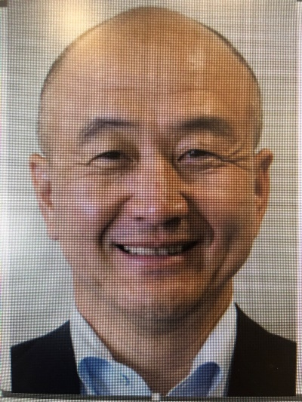 Mr. Takehiko Utsunomiya | 52 | Senior Vice President and General Manager of Corporate Planning Division | No.6 (ชั้นล่าง)
SMBC
3 | Mr. Yuichi Nishimura |  | Executive Officer, Country Head & GM | No.7(ชั้นล่าง)
4 | Mr. Ryosuke Hino |  | Head of Planning Department | No.10 (ชั้น2)

โปรแกรม
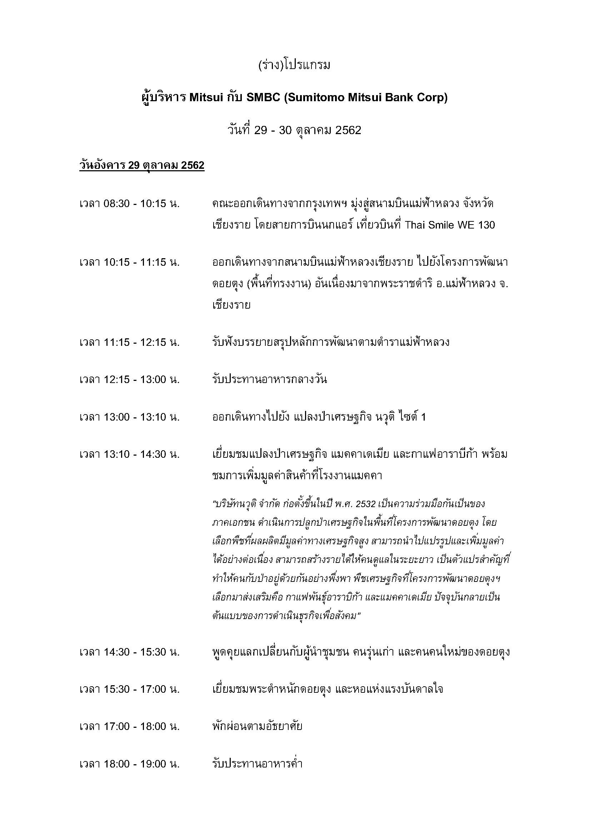
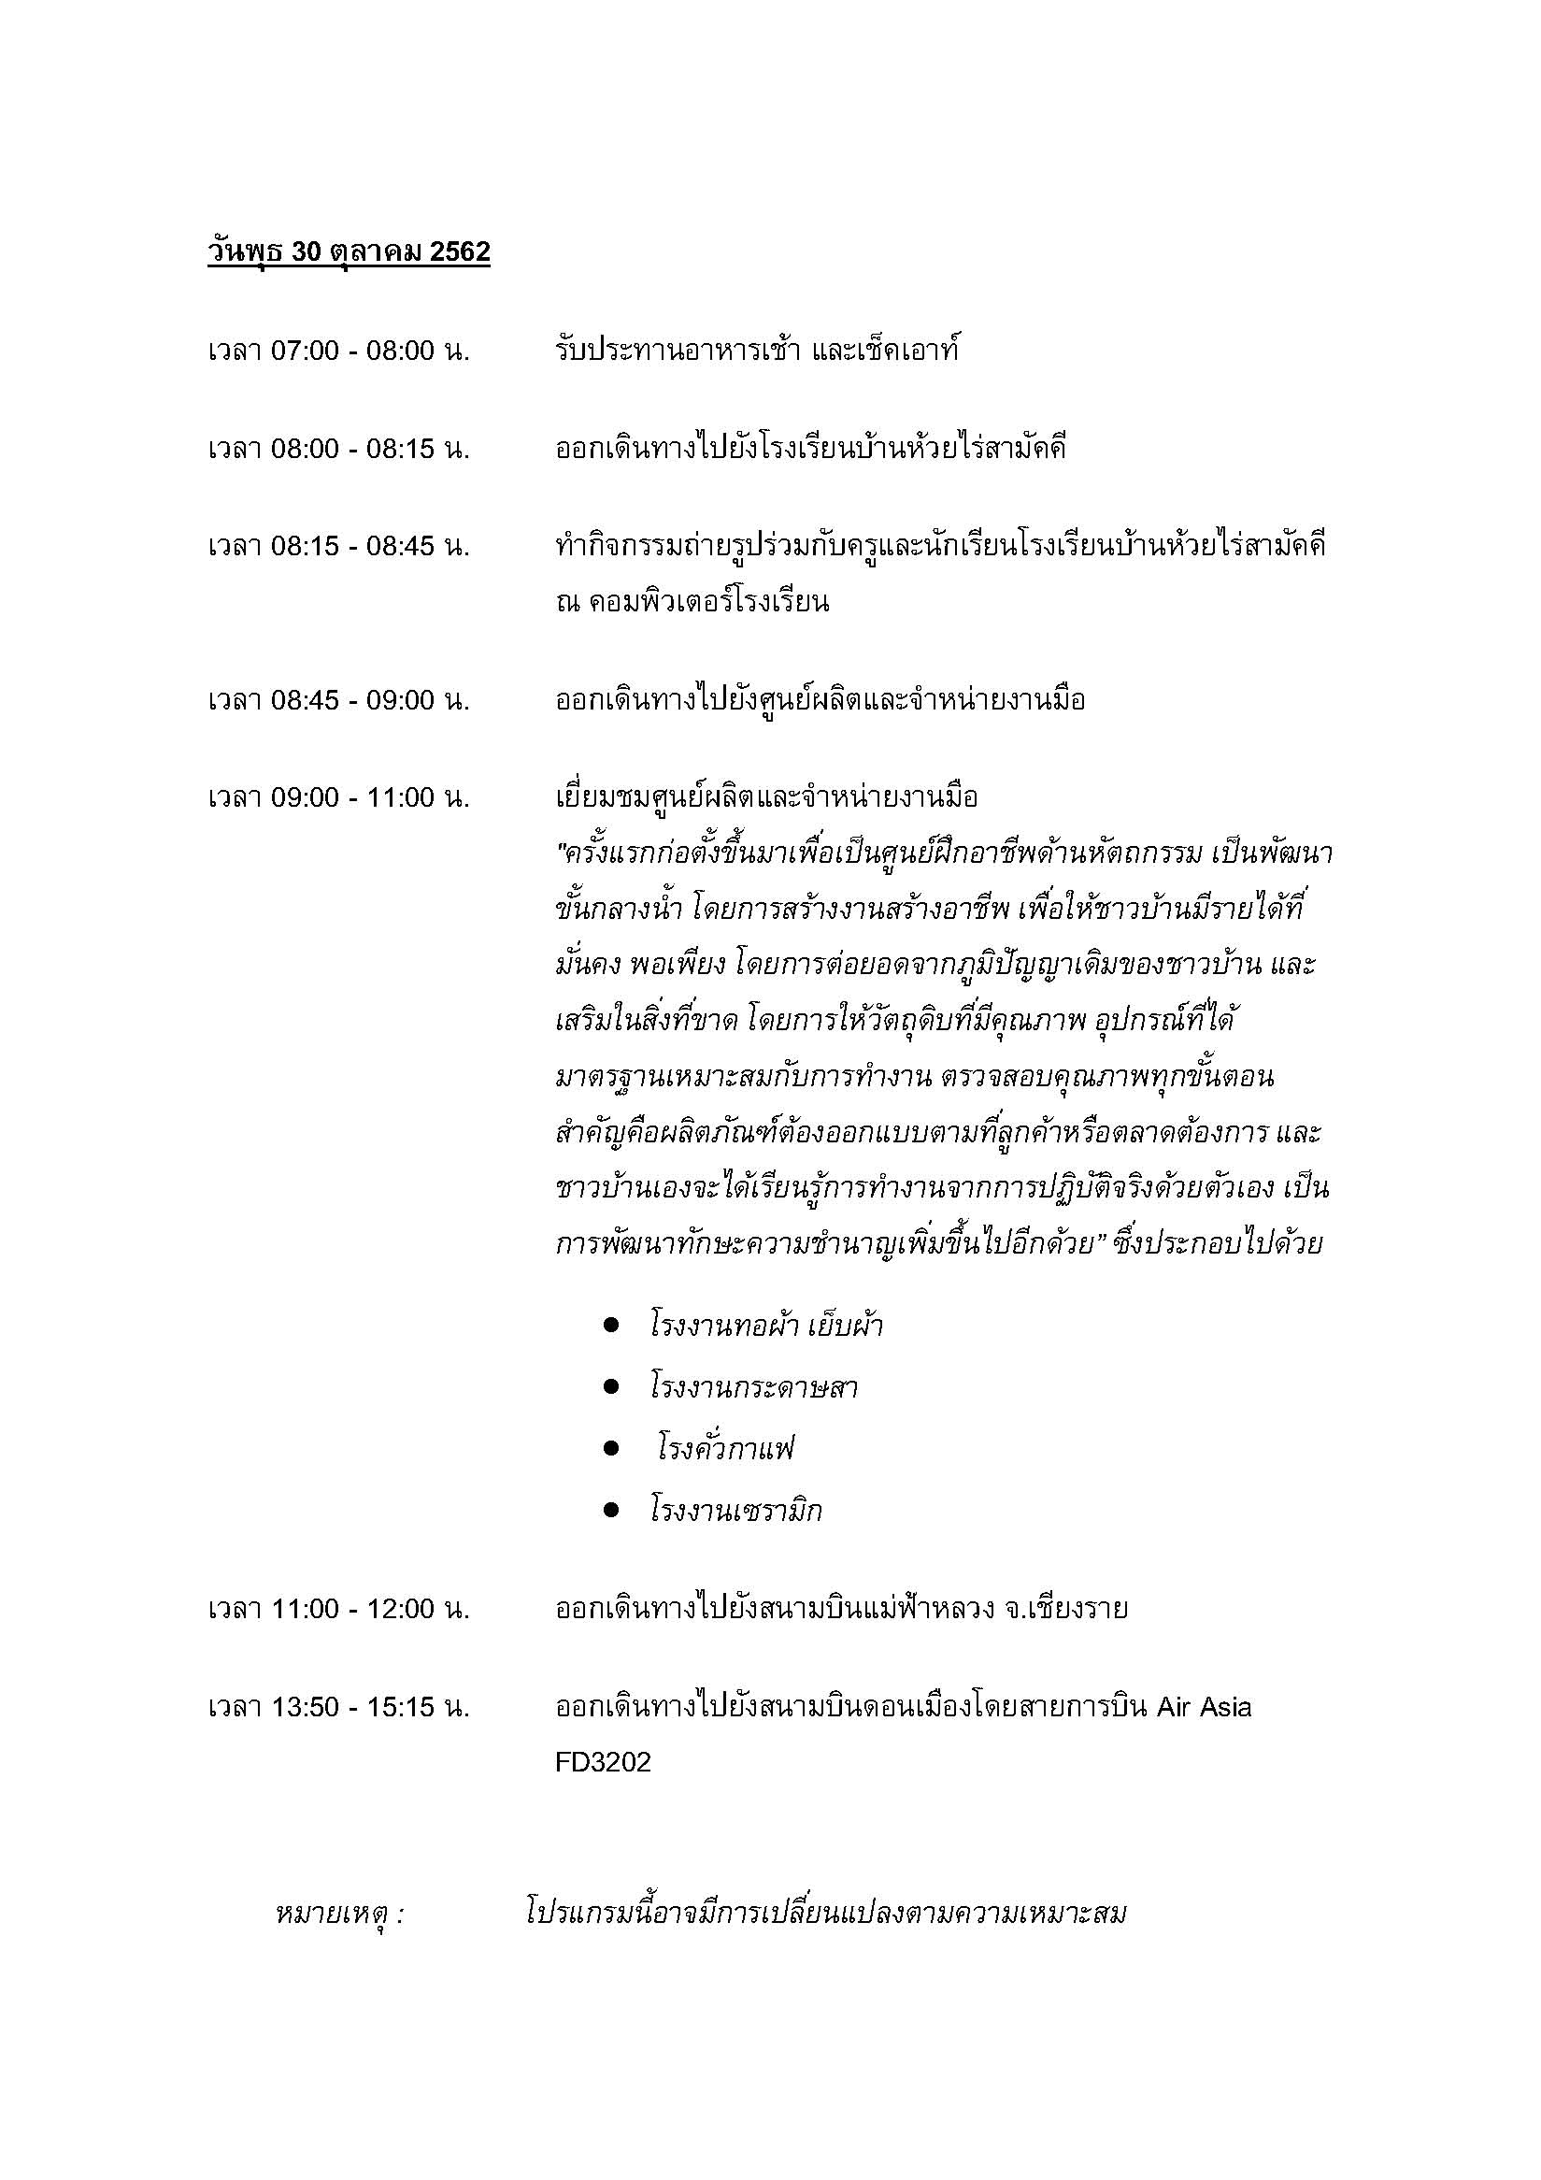

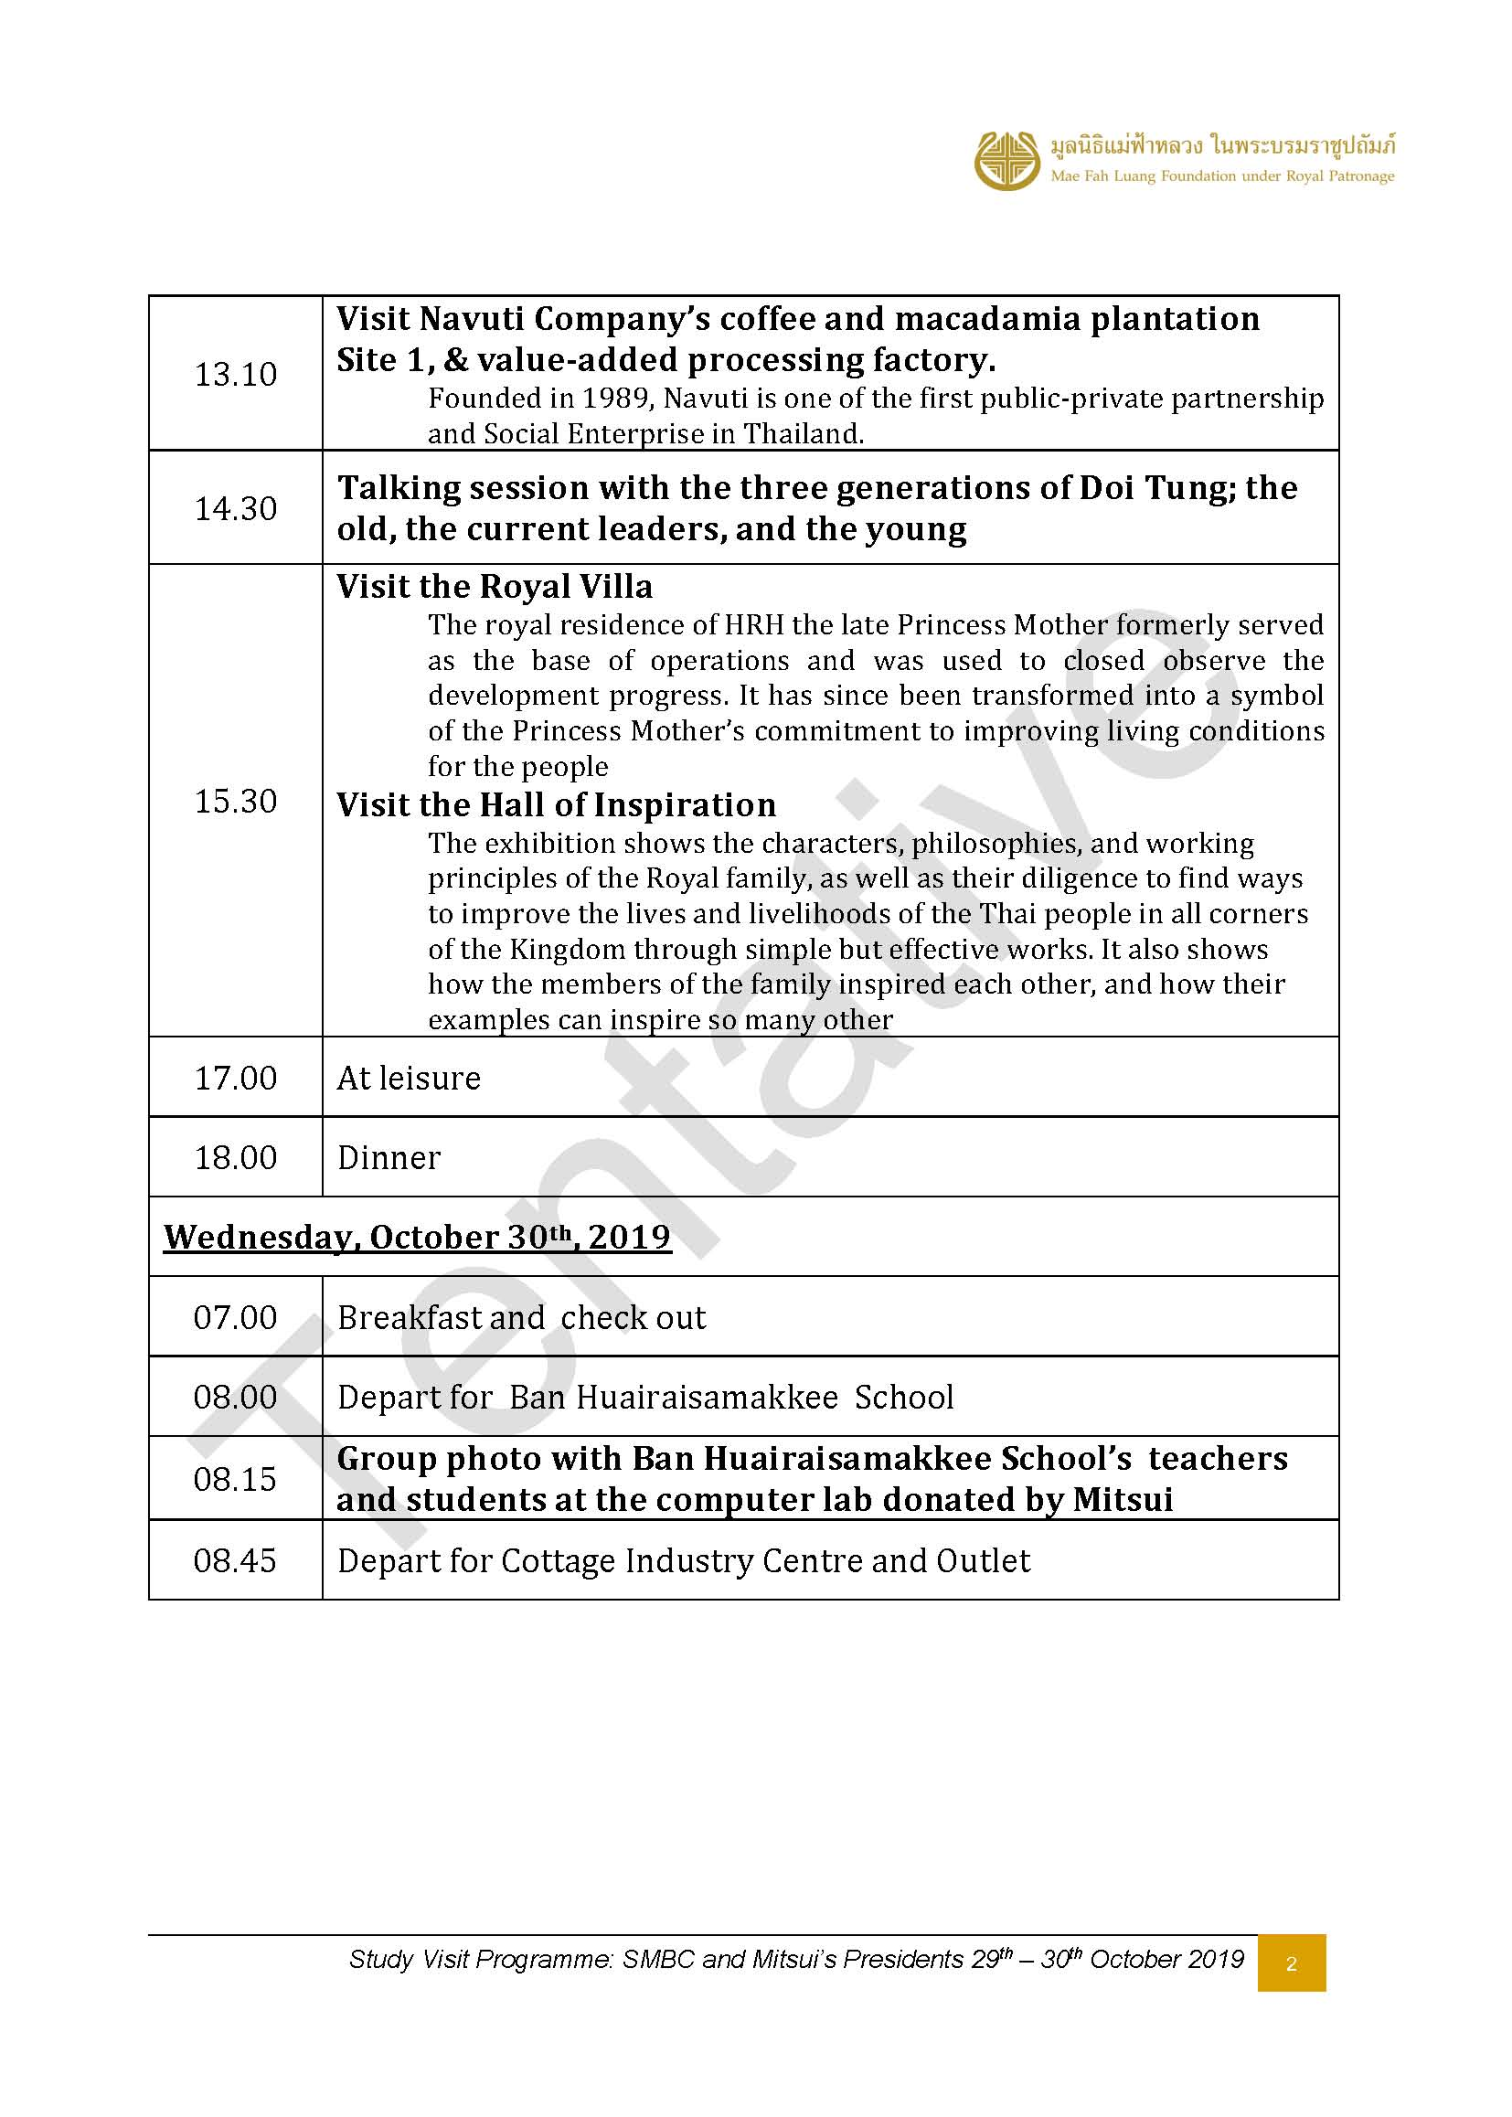
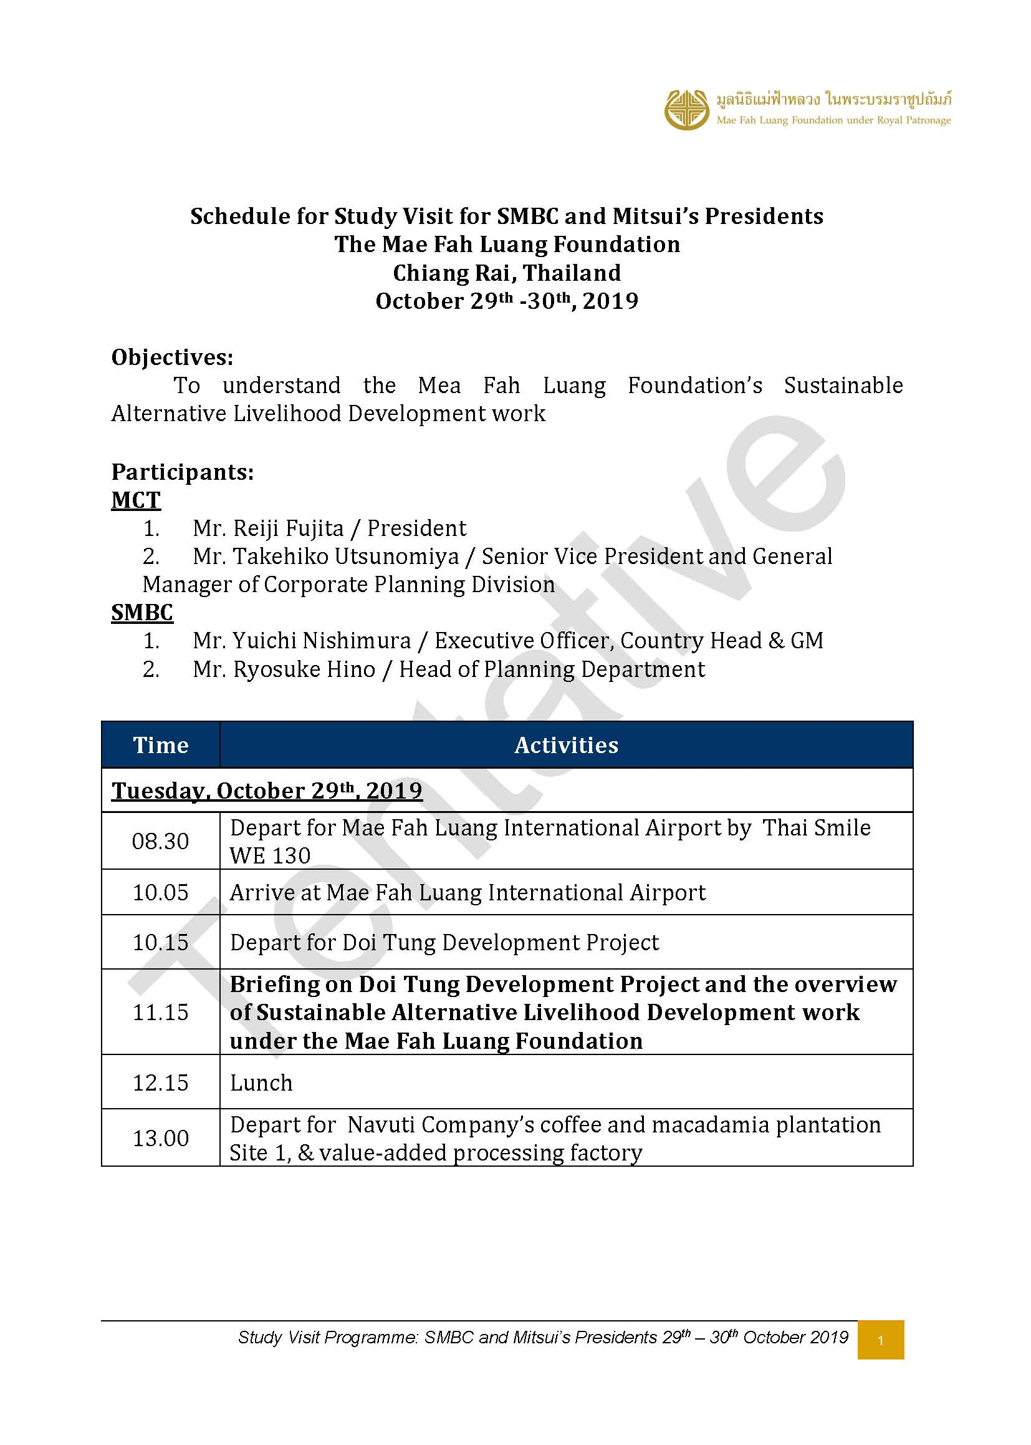

ศทบ1
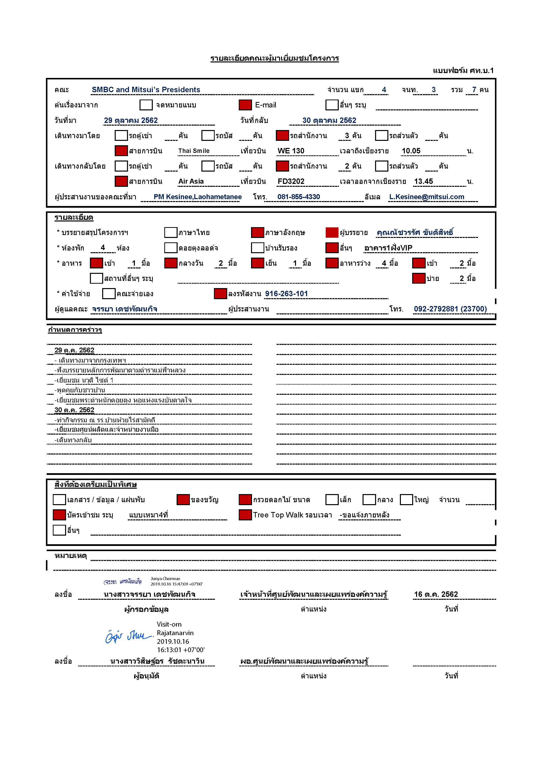

เมนูอาหาร
**ข้อจำกัดของคณะ
1. คณะไม่ทานเผ็ด 2.ไม่ทานถั่วปากอ้า 3.มีอิสลาม 3 ท่านไม่ทานอาหารทะเล หมู ทูน่า ผงชูรส และน้ำปลา
**ข้อจำกัดของคณะ
คณะไม่ทานเผ็ด
รายการอาหารคณะ ผู้บริหาร Mitsui กับ SMBC (Sumitomo Mitsui Bank Corp)
วันที่ 29-30 ตุลาคม 2562
ค่าใช้จ่ายลงงาน 916-263-101 (คณะ 7 ท่าน+ 11 + จนท.LU 2 ท่าน )
อาหารเช้า | เบรคเช้า | อาหารกลางวัน | เบรคบ่าย | อาหารค่ำ
วันอังคารที่ 29 ตุลาคม 2562
 | 11.15 น. ณ บ้านรับรอง | 12.00 น. ณ บ้านรับรอง | 14.30 น. ณ บ้านรับรอง | 18.00 น. ณ บ้านรับรอง
 | จำนวน 7 ท่าน (คณะ4+11+พี่จี้+พี่ฟิลด์) | เซ็ทลงโต๊ะ | จำนวน 10 ท่าน (คณะ4+11+พี่จี้+พี่ฟิลด์+วิทยากรช้าวบ้าน 3 คน) | เซ็ทลงโต๊ะ
 | แมคคารสต่างๆและคุ๊กกี้แมคคาเดเมีย | จำนวน 7 ท่าน (คณะ4+11+พี่จี้+พี่ฟิลด์) | สั่งขนมและเครื่องดื่ม | จำนวน 7 ท่าน (คณะ4+11+พี่จี้+พี่ฟิลด์)
 | เสิร์ฟน้ำWelcom Drink | ยำภูแลเห็ดกรอบ | จาก Café ดอยตุง | ออเดิร์ฟ :ข้าวเกรียบกุ้งทอด/เห็ดหอมอบซีอิ๋ว
 | ชาร้อน/กาแฟ/น้ำขวดดอยตุง | ข้าวซอยฮ่อไก่ |  | ยำสลัดไก่ฉีกวอเตอร์เครส
 | เสิร์ฟในบ้านรับรอง | ผัดไทจานใหญ่ |  | สะเต๊กหมูข้าวทอดสมุนไพร
 |  | ปลาทอดซอสมะขาม |  | ปลาเปรี้ยวหวาน
 |  | ต้มจืดเต้าหู้ไข่สาหร่าย |  | ผัดยอดมะเขือเครือ
 |  | ขนมหวาน: เต้าฮวยมะพร้าวอ่อน |  | ต้มข่าไก่
 |  | ผลไม้รวม |  | ข้าวสวยอินทรีย์
 |  | น้ำผลไม้ |  | ขนมหวานกล้วยไข่เชือม
 |  |  |  | ผลไม้ สับปะรด+สตรอเบอรี่
 |  |  |  | น้ำผลไม้
 |  |  |  | เครื่องดื่ม

วันพุธที่ 30 ตุลาคม 2562
07.00 น. ณ บ้านรับรอง | จัดใส่กล่อง รับเบรค 7.30 น. ณ ครัวดอยตุง | 11.00 น.
โจ๊กหมู +ไข่ลวก | จำนวน 6 ท่าน (คณะ4+จนท.LU 2 คน) | Mocafe (รอยืนยันร้าน)
A B F | แซนวิซชีส+แซนวิซไข่ | เลือกเมนูที่ร้าน
ผลไม้รวม | น้ำมัลเบอร์รี่ดอยคำ
กาแฟดริป/ชาร้อน | (Snack box)

จำนวน 7 ท่าน (คณะ4+11+พี่จี้+พี่ฟิลด์)

